Datos Generales
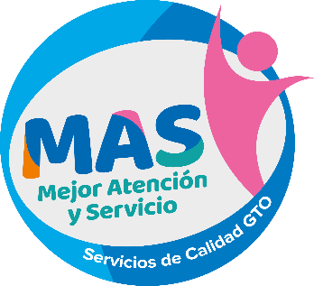
Cédula de incorporación de centro de atención
Programa MAS - Mejor Atención y Servicio
El presente documento contiene los datos principales del centro de atención, con la finalidad de solicitar la incorporación en el esquema de trabajo del Programa MAS - Mejor Atención y Servicio.

Versión 03

CENTRO DE ATENCIÓN (Nombre oficial) |  |  | GEOLOCALIZACIÓN DEL CENTRO DE ATENCIÓN (Google Maps)

DEPENDENCIA / ENTIDAD / AYUNTAMIENTO |  |  | TIPO DE INTERACCION CON EL USUARIO

MUNICIPIO |  |  | JEFE DE OFICINA

DOMICILIO |  |  | CORREO JEFE DE OFICINA

TELÉFONO |  |  | EVALUADOR INTERNO

HORARIO DE SERVICIO |  |  | CORREO EVALUADOR INTERNO

CANTIDAD TOTAL DE SERVIDORES PÚBLICOS |  |  | USUARIOS ATENDIDOS POR DÍA

SERVIDORES PÚBLICOS DE VENTANILLA |  |  | CANTIDAD DE QUEJAS RECIBIDAS EL AÑO ANTERIOR

PRINCIPALES TRÁMITES Y SERVICIOS
 | Nombre | Recurrencia diaria del trámite / servicio | *Nivel de Digitalización
TRÁMITE / SERVICIO 1

TRÁMITE / SERVICIO 2

TRÁMITE / SERVICIO 3

TRÁMITE / SERVICIO 4

TRÁMITE / SERVICIO 5

*GUÍA DE NIVELES DE DIGITALIZACIÓN
Nivel 1 - La información del trámite o servicio se encuentra publicada en el portal.
Nivel 2 - Formatos descargables que debe imprimir el ciudadano y presentar en ventanilla. El servidor público ingresa los datos al trámite.
Nivel 3 - Formularios de captura en el portal. El servidor público solo revisa lo que captura el ciudadano.
Nivel 4 - Trámite o servicio de punta a punta. No se requiere la presencia del ciudadano durante el trámite.

(Da clic en el centro para ingresar una imagen)
Hago constar que la información declarada en este documento es de carácter oficial y vigente al momento de su emisión y puede ser usada por el Programa MAS - Mejor Atención y Servicio para la integración de su base de datos.

